TC_demoweb.tricentis.com
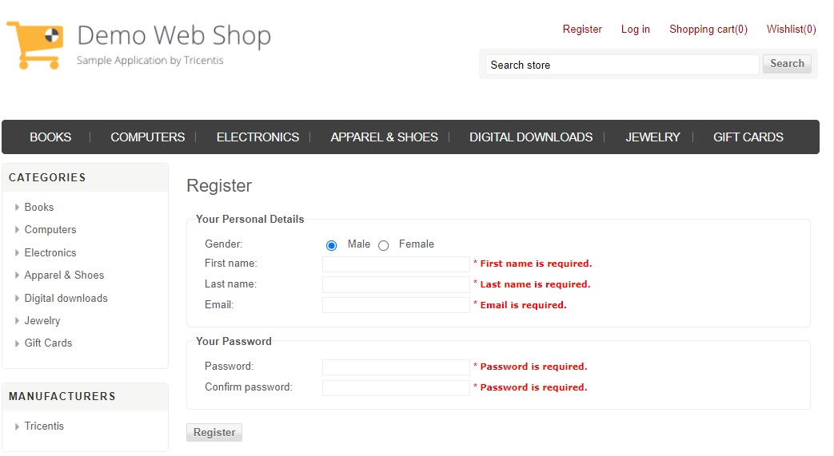
US ID | Test ID | Senaryo Durumu | Açıklama | Önkoşullar | Adımlar | Test Data | Gherkin Diliyle Adımlar | Beklenen Sonuçlar | Gerçekleşen Sonuçlar | Durum
US_201_Register | TC_0101 | Pozitif | Başarılı hesap oluşturma senaryosu | - Test için kullanılacak tarayıcı (Chrome, Safari veya Firefox) yüklü ve başlatılmış durumda olmalıdır. - Test ortamında internet erişimi sağlanmalıdır. - Geçerli şifre enaz 6 karakterli olmalıdır. - Web mağazasının "demowebshop.tricentis.com" adresine gidilebilemelidir. | 1. Web tarayıcısını açın ve "demowebshop.tricentis.com" adresine gidin. 2. Anasayfada "Register" butonuna tıklayın. 3. "Your Personal Details" bölümünde test datada verilen bilgileri doldurun: "Register" butonuna tıklayarak kayıt işlemi gerçekleştirin. | Environment: demowebshop.tricentis.com Kişisel Bilgiler: Cinsiyet: [M / F] Ad: Team Soyad: Oniki E-posta: techno.team12@gmail.com Şifre: Pass1234 Şifre Onay: Pass1234 | GIVEN: Kullanıcı web tarayıcısını açar ve "demowebshop.tricentis.com" adresine gider WHEN: Kullanıcı "Register" butonuna tıklar AND: Kişisel bilgileri (Cinsiyet, Ad, Soyad, E-posta) doldurur AND: Şifre bilgilerini (Şifre, Şifre Onay) doldurur AND: "Register" butonuna tıklar THEN: Kullanıcı başarılı bir şekilde kaydedilmiş olmalıdır | - Hesap oluşturma başarılı olur. - Kullanıcı, hesap doğrulama sayfasına yönlendirilir. | Hesap oluşturma başarılı oldu. |  | Register.jpg
 |  | Positive | SUCCESSFUL ACCOUNTING Scenario | - The browser to be used for the test (Chrome, Safari or Firefox) must be installed and initiated. - Internet access should be provided in the test environment. - The current password should be ENAZ 6 characters. - You can go to "Demowebshop.tricentis.com" of the web store. | 1. Open the web browser and go to "Demowebshop.tricentis.com". 2. Click the "Register" button on the 2nd homepage. 3. In the "Your Personal Details" section, fill out the information given in the test data: Click the "Register" button to register. | Environment: demowebshop.tricentis.com Personal Information: Gender: [m / f] Name: Team Surname: twelve E-mail: techno.team12@gmail.com Password: pass1234 Password confirmation: pass1234 | GIVEN: The user opens the web browser and goes to "Demowebshop.tricentis.com" WHEN: User clicks the "Register" button And: Fills personal information (gender, name, surname, e-mail) And: fills your password information (password, password confirmation) And: click on the "Register" button Then: The user must be successfully saved | - Account creation is successful. - The user is directed to the account verification page. | Account creation was successful.
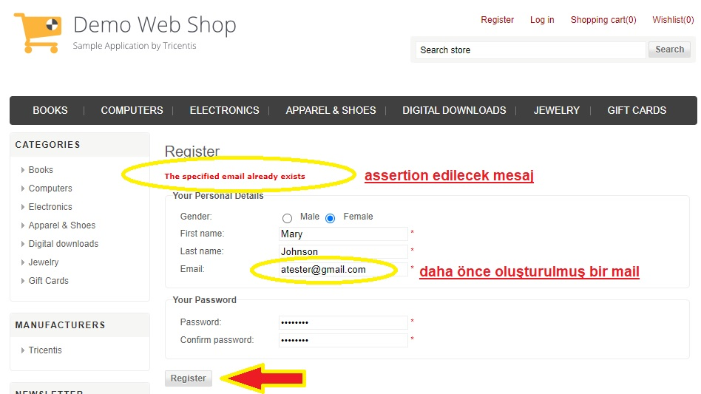
US_202_RegisterNegative | TC_0201 | Negatif | Başarısız hesap oluşturma senaryosu | - Test için kullanılacak tarayıcı (Chrome, Safari veya Firefox) yüklü ve başlatılmış durumda olmalıdır. - Test ortamında internet erişimi sağlanmalıdır. - Geçerli şifre enaz 6 karakterli olmalıdır. - Web mağazasının "demowebshop.tricentis.com" adresine gidilebilemelidir. | 1. Web tarayıcısını açın ve "demowebshop.tricentis.com" adresine gidin. 2. Anasayfada "Register" butonuna tıklayın. 3. "Your Personal Details" bölümünde test datada verilen bilgileri doldurun: "Register" butonuna tıklayarak kayıt işlemi gerçekleştirin. | Environment: https://demowebshop.tricentis.com Kişisel Bilgiler: Cinsiyet: Kadın (Female) Ad: Mary Soyad: Johnson E-posta: techno.team12@gmail.com Şifre: Pass1234 Şifre Onay: Pass1234 | GIVEN: Kullanıcı web tarayıcısını açar ve "demowebshop.tricentis.com" adresine gider AND: "techno.team12@gmail.com" e-posta adresiyle daha önce bir kayıt yapılmış WHEN: Kullanıcı "Register" butonuna tıklar AND: Kişisel bilgileri (Cinsiyet, Ad, Soyad, E-posta) doldurur AND: Şifre bilgilerini (Şifre, Şifre Onay) doldurur AND: "Register" butonuna tıklar THEN: Kullanıcıya "The specified email already exists" mesajı görüntülenmelidir | - Kullanıcı, aynı e-posta adresiyle kayıt yapmaya çalıştığında "The specified email already exists" mesajını görüntüler. - Kullanıcı, hesap doğrulama sayfasına yönlendirilir. | Aynı isimde bir eposta nın daha önce kaydedildiği uyarısı alındı. |  | RegisterNEGATIVE.jpg
 |  | Negative | FAILED ACCOUNT CREATING Scenario | - The browser to be used for the test (Chrome, Safari or Firefox) must be installed and initiated. - Internet access should be provided in the test environment. - The current password should be ENAZ 6 characters. - You can go to "Demowebshop.tricentis.com" of the web store. | 1. Open the web browser and go to "Demowebshop.tricentis.com". 2. Click the "Register" button on the 2nd homepage. 3. In the "Your Personal Details" section, fill out the information given in the test data: Click the "Register" button to register. | Environment: https://demowebshop.tricentis.com Personal Information: Gender: Female (Female) Name: Mary Surname: Johnson E-mail: techno.team12@gmail.com Password: pass1234 Password confirmation: pass1234 | GIVEN: The user opens the web browser and goes to "Demowebshop.tricentis.com" And: "techno.team12@gmail.com" E-mail address has been made before WHEN: User clicks the "Register" button And: Fills personal information (gender, name, surname, e-mail) And: fills your password information (password, password confirmation) And: click on the "Register" button The message: The message "The Specified Email Already Exists" must be displayed to the user | - When the user tries to register with the same e-mail address, he displays the message "The Specified Email Already Exists". - The user is directed to the account verification page. | A warning that an email under the same name was previously saved.
US_203_Logout | TC_0301 | Pozitif | Başarılı bir şekilde oturumdan çıkış senaryosu | - Web mağazasının "demowebshop.tricentis.com" adresine gidilmelidir. - Önceden kaydedilmiş bir kullanıcı oturumu açık olmalıdır. | 1. Web tarayıcısını açın ve "demowebshop.tricentis.com" adresine gidin. 2. Anasayfada kullanıcı oturumu açın (giriş yapın). 3. Oturum açıldığında, kullanıcı adınızın göründüğünü doğrulayın. 4. Kullanıcı adınızın yanındaki "Logout" veya "Çıkış" bağlantısına tıklayarak oturumu kapatın. 5. ÇIkış yapıldığını doğrulayın. | Environment: https://demowebshop.tricentis.com -Kayıt (Register) olunmuş durumdaki geçerli test datalar: Cinsiyet: " Ad: " Soyad: " E-posta: " Şifre: " Şifre Onay: " | GIVEN: kullanıcı web tarayıcısını açar ve "demowebshop.tricentis.com" adresine gider AND: kullanıcı oturum açar (giriş yapar) WHEN: kullanıcı oturum açıldığını doğrular AND: kullanıcı "Logout" veya "Çıkış" bağlantısına tıklar THEN: kullanıcı oturumu başarıyla kapatır | Login pozisyondaki kullanıcı, oturumu başarıyla kapatır. | Oturumdan başarıyla çıkıldı
 |  | Positive | Successful exit scenario from the session | - A web store "demowebshop.tricentis.com" address should be accessed. - A previously saved user session must be open. | 1. Open the web browser and go to "Demowebshop.tricentis.com". 2. On the homepage, log in (login). 3. When the login is opened, verify that your user name appears. 4. Click the "Logout" or "Output" link next to your username. 5. Verify the output. | Environment: https://demowebshop.tricentis.com -The current test data that has been registered: Gender: " Name: " Surname: " Email: " Password: " Password Approval: " | GIVEN: The user opens the web browser and goes to "Demowebshop.tricentis.com" And: user login (login) WHEN: The user confirms that it was logged And: User click on "logout" or "output" link Then: user successfully closes the session | The user in the login position successfully closes the session. | Successed from the session
US_204_Login | TC_0401 | Pozitif | Başarılı bir şekilde oturum açma senaryosu | - Web mağazasının "demowebshop.tricentis.com" adresine gidilmelidir. - Önceden kaydedilmiş (registered) bir kullanıcı olmalıdır. | 1. Web tarayıcısını açın ve "demowebshop.tricentis.com" adresine gidin. 2. Anasayfada "Login" butonuna tıklayın. 3. "Email" ve "Password" alanlarına test data daki bilgileri girin: 4. "Login" butonuna tıklayarak giriş yapın. | Environment: https://demowebshop.tricentis.com -Kayıt (Register) olunmuş durumdaki geçerli: E-posta: " Şifre: " | GIVEN: kullanıcı web tarayıcısını açar ve "demowebshop.tricentis.com" adresine gider WHEN: kullanıcı "Login" butonuna tıklar AND: giriş bilgilerini (E-posta, Şifre) doldurur AND: "Login" butonuna tıklar THEN: kullanıcı başarılı bir şekilde giriş yapmış olmalıdır | Kullanıcı, hesabıyla sisteme başarılı bir şekilde giriş yapar. | Oturum başarıyla açıldı
 |  | Positive | Successful Login Scenario | - A web store "demowebshop.tricentis.com" address should be accessed. - It must be a registered user. | 1. Open the web browser and go to "Demowebshop.tricentis.com". 2. Click the "Login" button on the 2nd homepage. 3. Enter the information in test data in "email" and "password" areas: 4. Click the "Login" button to log in. | Environment: https://demowebshop.tricentis.com -Register (register) is valid: Email: " Password: " | GIVEN: The user opens the web browser and goes to "Demowebshop.tricentis.com" WHEN: User clicks the "Login" button And: Fills the login information (e-mail, password) And: click on the "Login" button Then: The user must have successfully entered | The user successfully entries to the system with his account. | The session has successfully opened
US_205_Login_Negative | TC_0501 | Negatif | Sisteme tanımlanmamış datalar (invalid) kullanarak oturum açma denemesi senaryosu | - Web mağazasının "demowebshop.tricentis.com" adresine gidilmelidir. | 1. Web tarayıcısını açın ve "demowebshop.tricentis.com" adresine gidin. 2. Anasayfada "Login" butonuna tıklayın. 3. "Email" ve "Password" alanlarına test data daki bilgileri girin: 4. "Login" butonuna tıklayarak giriş yapmayı deneyin.. | Environment: https://demowebshop.tricentis.com - Geçerli datalar kayıt olunmuş email ve şifredir. a) Boş email, boş şifre. b) Geçerli email, boş şifre c) Boş email, geçerli şifre d) Geçersiz email, geçersiz şifre | a) GIVEN: kullanıcı "Login" sayfasına gider WHEN: kullanıcı boş bir e-posta ve boş bir şifre girer AND: "Login" butonuna tıklar THEN: kullanıcıya "Please enter a valid email address" mesajı görüntülenmelidir AND: kullanıcıya "Please enter your password" mesajı görüntülenmelidir b), c) ve d) durumları için test datalar kullanılarak işlem tekrarlanmalıdır. | - Login ekranını tüm alanlarında Registered test data kullanılmadığı sürece, kullanıcı, hesaba giriş yapamaz. - Doğru girişi yapması için kullanıcı uyarı mesajı alır. | Oturum açılamadı, kullanıcı uyarı mesajı aldı.
 |  | Negative | Logging attempt to log in using non -defined data (invalid) to the system | - A web store "demowebshop.tricentis.com" address should be accessed. | 1. Open the web browser and go to "Demowebshop.tricentis.com". 2. Click the "Login" button on the 2nd homepage. 3. Enter the information in test data in "email" and "password" areas: 4. Try to login by clicking the "Login" button .. | Environment: https://demowebshop.tricentis.com - Current data are registered emails and passwords. A) Empty email, empty password. B) Current email, empty password C) Empty email, valid password D) invalid email, invalid password | a) GIVEN: The user goes to "login" page WHEN: The user enters an empty e-mail and an empty password And: click on the "Login" button Then: "Please Enter A Valid Email Address" message should be displayed And: the message "Please Enter Your Password" must be displayed to the user B), C) and D) Test data for their condition should be repeated. | - The user cannot login to the account unless the registered test data is used in all areas of the Login screen. - The user receives a warning message to make the correct input. | The session could not be opened, the user received a warning message.
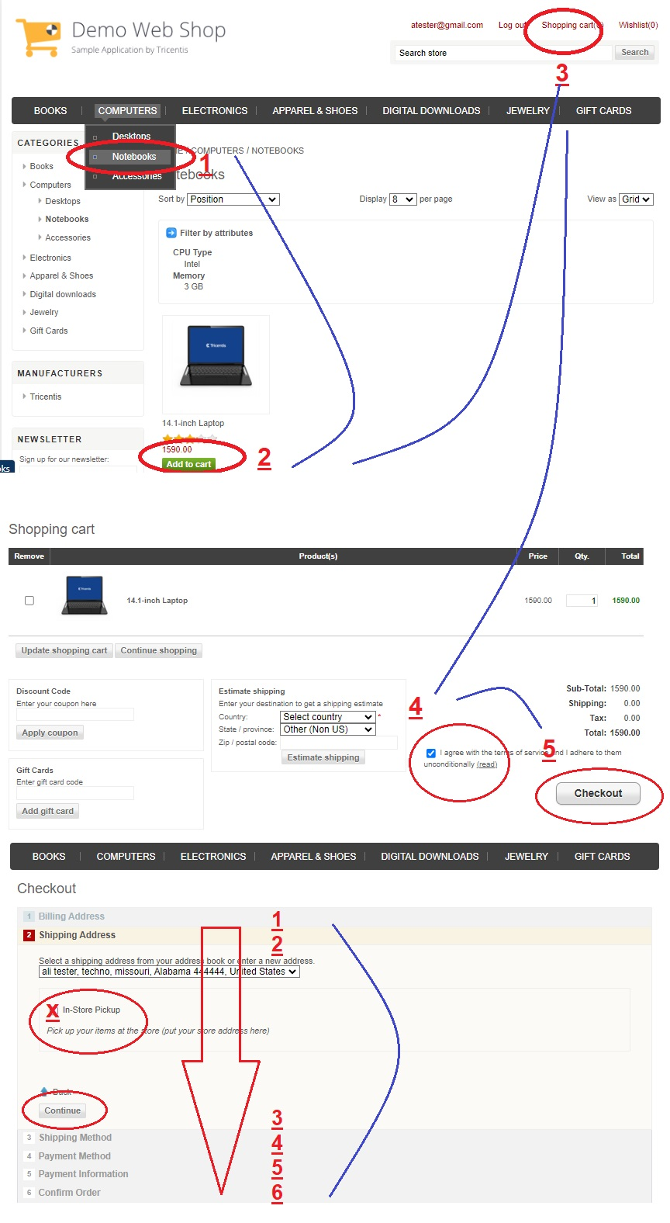
US_206_Siparis_Order | TC_0601 | Pozitif | Sipariş Verme (Order) Test Senaryosu | - Web mağazasının "demowebshop.tricentis.com" adresine gidilmelidir. - Kullanıcı oturumu açık olmalıdır. - En az bir ürünün stoğu bulunmalıdır. | 1. Web tarayıcısını açın ve "demowebshop.tricentis.com" adresine gidin. 2. Eğer kullanıcı oturumu açık değilse, oturum açın (giriş yapın). 3. Anasayfada "Computers" menüsünden "Notebook" altındaki "14.1-inch Laptop" ürününe tıklayın. 4. Ürün sayfasında "Add to Cart" (Sepete Ekle) düğmesine tıklayarak ürünü sepete ekleyin. 5. Sepetinize gitmek için "Shopping Cart" (Alışveriş Sepeti) düğmesine tıklayın. 6. Kargo detayları için gerekli bilgileri doldurun: 7. Ülke ve Eyalet seçin. 8. Şartları kabul edin. 9. "Checkout" (Ödeme) düğmesine tıklayarak ödeme sayfasına gidin. 10. Ödeme bilgilerini doldurun ve siparişi onaylayın. 11. "Siparişiniz başarıyla işleme alındı" ("Your order has been successfully processed!" ) mesajının görüntülendiğini doğrulayın. 12. Sipariş numarasının ana sayfadaki Orders linkinde de var olduğunu doğrulayın. [mesela : Order #1499948]. | Environment: https://demowebshop.tricentis.com Sipariş Verme Bilgileri: Ürün Adı: "14.1-inch Laptop" Ürün Adedi: 1 Kargo Adresi: [Belirtilen bir adres] Kargo Ülkesi: [Belirtilen bir ülke] Kargo Eyaleti: [Belirtilen bir eyalet] Şartları Kabul: Onaylanmış | GIVEN: kullanıcı web tarayıcısını açar ve "demowebshop.tricentis.com" adresine gider AND: kullanıcı oturum açar (giriş yapar) WHEN: kullanıcı "Computers" menüsünden "Notebook" altındaki "14.1-inch Laptop" ürününe tıklar AND: "Add to Cart" (Sepete Ekle) düğmesine tıklar AND: "Shopping Cart" (Alışveriş Sepeti) sayfasına gider AND: kargo detayları için gerekli bilgileri doldurur AND: "Checkout" (Ödeme) düğmesine tıklar AND: ödeme bilgilerini doldurur AND: siparişi onaylar THEN: kullanıcıya "Your order has been successfully processed!" mesajı görüntülenmelidir AND: Sipariş numarası Orders linkinden de görüntülenebilmelidir. | - Sipariş işlemi başarılı bir şekilde tamamlandığında, "Your order has been successfully processed!" mesajı görüntülenir. - Sipariş sırasında alınan numara, Orders linkinde de listelenmelidir. [Order #1499948 gibi...] | - Sipariş başarıyla tamamlandı ve "Your order has been successfully processed!" mesajı göründü. - Sipariş numarası, Orders kısmındaki numarayla aynı. |  | OrderFlow.jpg
 |  | Positive | ORDER TEST Scenario | - A web store "demowebshop.tricentis.com" address should be accessed. - The user session must be open. - At least one product should have a stock. | 1. Open the web browser and go to "Demowebshop.tricentis.com". 2. If the user session is not open, log in (log in). 3. In the homepage, click "14.1-inin Laptop" under "Notebook" from the "Computers" menu. 4. On the product page, click the "Add to Cart" button to add the product to the basket. 5. Click the "Shopping Cart" button to go to your basket. 6. Fill the necessary information for the cargo details: 7. Choose a country and state. 8. Accept the conditions. 9. Click the "Checkout" (payment) button to go to the payment page. 10. Fill the payment information and confirm the order. 11. Verify the message "Your order has been successfully processed" ("Your Order Has Been SuccessFully Processed!"). 12. Verify that the order number exists on the Orders link on the home page. [For example: Order #1499948]. | Environment: https://demowebshop.tricentis.com Order Information: Product Name: "14.1-inin Laptop" Product Number: 1 Shipping Address: [Specified Address] Cargo Country: [A Country specified] Cargo province: [a state mentioned] Requirements Accepted: Approved | GIVEN: The user opens the web browser and goes to "Demowebshop.tricentis.com" And: user login (login) WHEN: User "Computers" menu under the "notebook" under "14.1-inin laptop" product And: click on the "Add to Cart" (Add to Cart) button And: "Shopping Cart" (Shopping Cart) page And: Fills the information required for cargo details And: click on the "checkout" (payment) button And: fills payment information And: confirms the order Then: "Your Order Has Been SuccessFully Processed!" The message must be displayed And: The order number should also be viewed from the ORDERS link. | - When the order process is successfully completed, "Your Order Has Been SuccessFully Processed!" The message is displayed. - The number taken during the order should also be listed in the ORDERS link. [Order #1499948 ...] | -
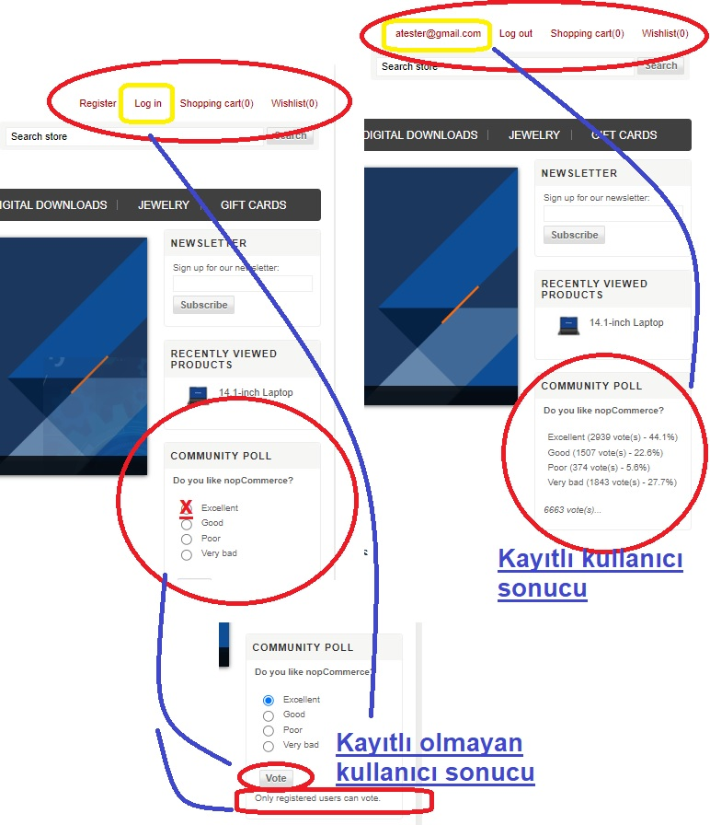
US_207_AnketYanıtlama | TC_0701 | Pozitif | Anket Yanıtlama Senaryosu | - Web mağazasının "demowebshop.tricentis.com" adresine gidilebilemelidir. - Kullanıcı oturumu açık olmalıdır. | 1. Web tarayıcısını açın ve "demowebshop.tricentis.com" adresine gidin. 2. Eğer kullanıcı oturumu açık değilse, oturum açın (giriş yapın). 3. Anasayfada "Do you like nopCommerce?" sorusuna yanıtlayın. 4. Oylama için "Excellent" (Mükemmel) seçeneğini seçin. 5. Oy vermek için ilgili düğmeye tıklayın. | Environment: https://demowebshop.tricentis.com Oylama Seçeneği: "Excellent" | GIVEN: kullanıcı web tarayıcısını açar ve "demowebshop.tricentis.com" adresine gider AND: kullanıcı oturum açar (giriş yapar) WHEN: kullanıcı "Do you like nopCommerce?" sorusuna yanıt verir AND: kullanıcı "Excellent" (Mükemmel) seçeneğini seçer AND: ilgili düğmeye tıklar THEN: kullanıcı oy vermiş olmalıdır AND: kullanıcıya "Only registered users can vote" uyarısı görüntülenmelidir (kullanıcı kayıtlı değilse) AND: oy oranları görüntülenmelidir (kullanıcı kayıtlıysa) | Kullanıcı başarılı bir şekilde oy vermelidir. Eğer kullanıcı kayıtlı değilse, "Only registered users can vote" uyarısı görüntülenir; kullanıcı kayıtlıysa oy oranları görüntülenir. | Anket oyu başarıyla verildi. Oy oranları görüntüendi. |  | AnketOylama.jpg
 |  | Positive | Survey response scenario | - You can go to "Demowebshop.tricentis.com" of the web store. - The user session must be open. | 1. Open the web browser and go to "Demowebshop.tricentis.com". 2. If the user session is not open, log in (log in). 3. On the homepage, "Do you like nopcommerce?" Answer the question. 4. Select the "Excellent" option for voting. 5. Click the relevant button to vote. | Environment: https://demowebshop.tricentis.com Voting option: "Excellent" | GIVEN: The user opens the web browser and goes to "Demowebshop.tricentis.com" And: user login (login) WHEN: User "Do you like nopcommerce?" Answering the question And: User selects "excellent" (excellent) option And: click on the button related button Then: User must have voted And: the user should be displayed "only registered users Can Votte" warning (if the user is not registered) And: Voting rates should be viewed (if the user is registered) | The user must vote successfully. If the user is not registered, the warning of "Only Registerered Users Can Vote" is displayed; If the user is registered, voting rates are displayed. | The survey was successfully given. Voting rates were displayed.
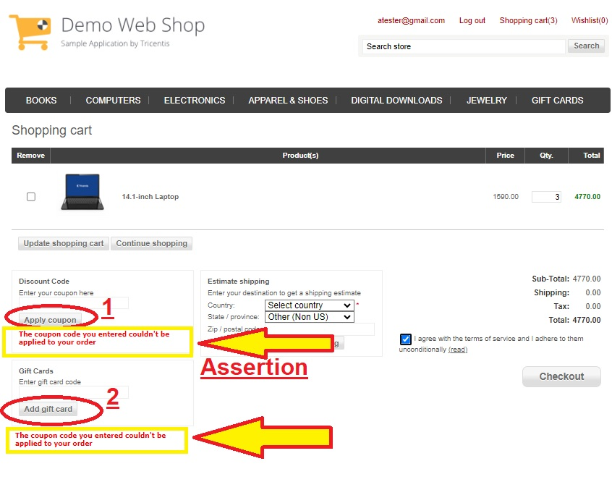
US_208_Coupon & GiftCard NEGATIVE | TC_0801 | Negatif | Kupon ve Hediye kartı olmadığı halde kullanılmak istenirse, nasıl bir hata mesajı göründüğüne dair senaryo | - Web mağazasının "demowebshop.tricentis.com" adresine gidilebilemelidir. - Kullanıcı oturumu açık olmalıdır. - En az bir ürünün stoğu bulunmalıdır. | 1. Web tarayıcısını açın ve "demowebshop.tricentis.com" adresine gidin. 2. Eğer kullanıcı oturumu açık değilse, oturum açın (giriş yapın). 3. Anasayfada "Computers" menüsünden "Notebook" altındaki "14.1-inch Laptop" ürününe tıklayın. 4. Ürün sayfasında "Add to Cart" (Sepete Ekle) düğmesine tıklayarak ürünü sepete ekleyin. 5. Sepetinize gitmek için "Shopping Cart" (Alışveriş Sepeti) düğmesine tıklayın. 6. "Apply Coupon" (Kupon Kullan) düğmesine tıklayın (kupon kodu yoksa kod girmeden tıklayın). 7. Kullanılacak kupon kodu olmadığını doğrulayın. 8. "Add Gift Card" (Hediye Kartı Ekle) düğmesine tıklayın (hediye kartı kodu yoksa kod girmeden tıklayın). 9. Kullanılacak gift card (hediye kart kodu) olmadığını doğrulayın. 10. Kargo detayları için gerekli bilgileri doldurun: 11. Ülke ve Eyalet seçin. 12. Şartları kabul edin. 13. "Checkout" (Ödeme) düğmesine tıklayarak ödeme sayfasına gidin. 14. Ödeme bilgilerini doldurun ve siparişi onaylayın. 15 "Your order has been successfully processed!" (Siparişiniz başarıyla işleme alındı) mesajının görüntülendiğini doğrulayın. | Environment: https://demowebshop.tricentis.com - Ürün Adı: "14.1-inch Laptop" - Kupon Kodu: [YOK / null] - Hediye Kartı Kodu: [YOK / null] | GIVEN: kullanıcı web tarayıcısını açar ve "demowebshop.tricentis.com" adresine gider AND: kullanıcı oturum açar (giriş yapar) WHEN: kullanıcı "Computers" menüsünden "Notebook" altındaki "14.1-inch Laptop" ürününe tıklar AND: "Add to Cart" (Sepete Ekle) düğmesine tıklar AND: "Shopping Cart" (Alışveriş Sepeti) sayfasına gider AND: kupon kodunu girer (varsa) AND: apply coupon butonuna tıklar THEN: alışverişe uygulanacak bir kupon olmadığı mesajını görüntüler. AND: hediye kartı kodunu girer (varsa) AND: apply gift card butonuna tıklar THEN: alışverişe uygulanacak bir hediye kartı olmadığı mesajını görüntüler. AND: kargo detayları için gerekli bilgileri doldurur AND: "Checkout" (Ödeme) düğmesine tıklar AND: ödeme bilgilerini doldurur AND: siparişi onaylar THEN: kullanıcıya "Your order has been successfully processed!" mesajı görüntülenmelidir | - Sipariş işlemi başarılı bir şekilde tamamlandığında, "Your order has been successfully processed!" mesajı görüntülenir. - Kupon kodu ve hediye kartı kodu geçerliyse, bu kodlar da başarılı bir şekilde uygulanır. - Kupon kodu ve hediye kartı kodu yoksa, olmadığına dair mesaj görüntülenir. | - Alışverişe uygulanacak kupon kodu olmadığı mesajı görüntülendi - Alışverişe uygulanacak gift card kodu olmadığı mesajı görüntülendi. |  | NegativeCoupon&GiftCard.jpg
 |  | Negative | If you want to be used even though there is no coupon and gift card, the scenario of what kind of error message appears | - You can go to "Demowebshop.tricentis.com" of the web store. - The user session must be open. - At least one product should have a stock. | 1. Open the web browser and go to "Demowebshop.tricentis.com". 2. If the user session is not open, log in (log in). 3. In the homepage, click "14.1-inin Laptop" under "Notebook" from the "Computers" menu. 4. On the product page, click the "Add to Cart" button to add the product to the basket. 5. Click the "Shopping Cart" button to go to your basket. 6. Click the "Apply Coupon" button (Use Coupon) (click on the Coupon Code If you do not enter the code). 7. Verify that there is no coupon code to be used. 8. 9. Verify that there is no Gift Card to be used. 10. Fill the necessary information for the cargo details: 11. Choose a country and state. 12. Accept the conditions. 13. Click the "Checkout" (payment) button to go to the payment page. 14. Fill the payment information and confirm the order. 15 "YOUR ORDER HAS BEEN SUCCESSFULLY PROcessed!" (Your order has been successfully processed) Verify that the message is displayed. | Environment: https://demowebshop.tricentis.com - Product Name: "14.1-inin laptop" - Coupon Code: [None / Null] - Gift Card Code: [None / Null] | GIVEN: The user opens the web browser and goes to "Demowebshop.tricentis.com" And: user login (login) WHEN: User "Computers" menu under the "notebook" under "14.1-inin laptop" product And: click on the "Add to Cart" (Add to Cart) button And: "Shopping Cart" (Shopping Cart) page And: enters the coupon code (if any) And: click on the Apply Coupon button THEN: displays the message that there is no coupon to shop for shopping. And: Enter the gift card code (if any) And: click on the Apply Gift Card button THEN: displays the message that there is no gift card to shop for shopping. And: Fills the information required for cargo details And: click on the "checkout" (payment) button And: fills payment information And: confirms the order Then: "Your Order Has Been SuccessFully Processed!" The message must be displayed | - When the order process is successfully completed, "Your Order Has Been SuccessFully Processed!" The message is displayed. - If the coupon code and gift card code is valid, these codes are also applied successfully. - If there is no coupon code and gift card code, the message is displayed. | - The message that there is no coupon code to be applied to shopping was viewed - The message that there is no Gift Card code to be applied to shopping was displayed.
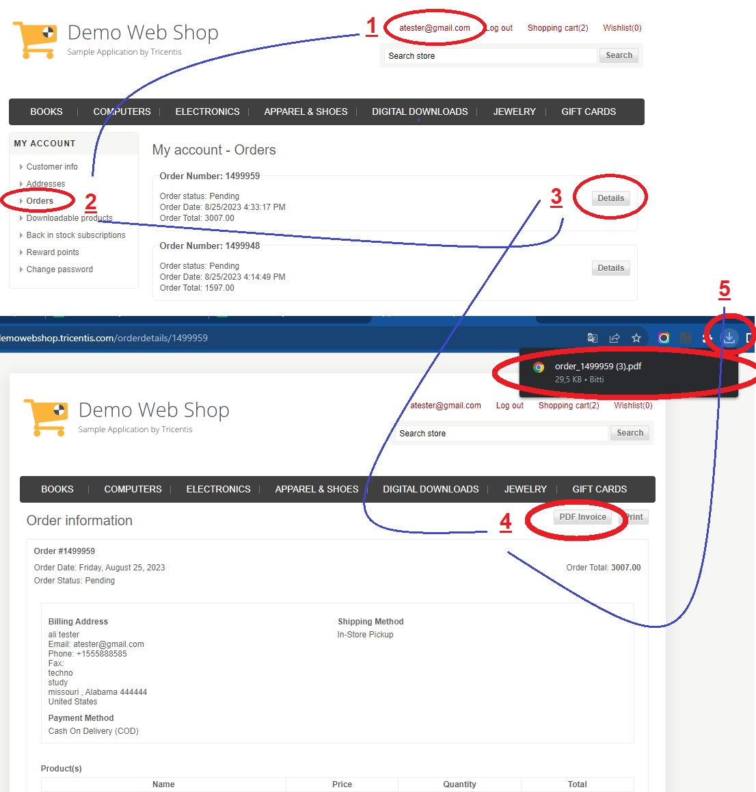
US_209_FaturaGoruntuleme | TC_0901 | Pozitif | Bu senaryo, kullanıcının hesap bilgilerine erişebilmesini, siparişlerini görüntüleyebilmesini ve son faturayı local bilgisayara indirebilmesini test etmeyi amaçlıyor. | - Web mağazasının "demowebshop.tricentis.com" adresine gidilebilemelidir. - Kullanıcı oturumu açık olmalıdır. - Kullanıcının en az bir siparişi olmalıdır. | - Web tarayıcısını açın ve "demowebshop.tricentis.com" adresine gidin. - Eğer kullanıcı oturumu açık değilse, oturum açın (giriş yapın). - Anasayfada kullanıcı adınıza veya e-posta adresinize tıklayarak "My Account" (Hesabım) sayfasına gidin. - "Orders" (Siparişler) linkine tıklayarak siparişlerinizi görüntüleyin. - Görüntülemek istediğiniz siparişin (ya da enson siparişin) "Details" (Detaylar) linkine tıklayın. - PDF Invoice linkine tıklayarak faturayı indirin ve görüntüleyin. | Environment: https://demowebshop.tricentis.com Sipariş Numarası: [Mesela: Order #1499948] | GIVEN: kullanıcı web tarayıcısını açar ve "demowebshop.tricentis.com" adresine gider AND: kullanıcı oturum açar (giriş yapar) WHEN: kullanıcı adına veya e-posta adresine tıklar ve "My Account" (Hesabım) sayfasına gider AND: "Orders" (Siparişler) linkine tıklar AND: siparişler listesini görüntüler AND: en son faturanın "Details" (Detaylar) linkine tıklar AND: açılan pencereden "PDF Invoice" (Fatura PDF si) linkine tıklar THEN: kullanıcı en son faturayı başarıyla indirebilmeli ve görüntüleyebilmelidir | Kullanıcı, en son siparişi görüntüleyebilir ve faturasını local bilgisayarına indirip görüntüleyebilir. | - Fatura geçmişi görüntülendi. - Son fatura local e indirildi, görüntülendi. |  | Download_pdf.jpg
 |  | Positive | This scenario aims to test that the user can access account information, display his orders and download the last invoice to a local computer. | - You can go to "Demowebshop.tricentis.com" of the web store. - The user session must be open. - The user must have at least one order. | - Open the web browser and go to "Demowebshop.tricentis.com". - If the user session is not open, log in (login). - Go to the "My Account" page by clicking on your username or e-mail address on the homepage. - View your orders by clicking on the "Orders" (Orders) link. - Click the "Details" link of the order (or Enson order) you want to view. - Download and view the invoice by clicking on the PDF Invioice link. | Environment: https://demowebshop.tricentis.com Order Number: [For example: Order #1499948] | GIVEN: The user opens the web browser and goes to "Demowebshop.tricentis.com" And: user login (login) WHEN: Click on the user or e-mail address and go to the "My Account" page And: click on "Orders" (Orders) link And: Images the list of orders And: click on the "Details" (Details) link of the latest invoice And: click on the link "PDF Invoice" (Invoice PDF) from the window opened Theen: The user should be able to successfully download and view the latest invoice. | The user can view the latest order and download and display the invoice to Local. | - The invoice history was viewed. - The last invoice was downloaded to Local, viewed.

